壁掛けカレンダー用
簡易デザイン無料作成 ヒアリングシート

 | STEP1 印刷したい文字を入力してください
 |  | ① 1行目 |  |  | 文字の大きさ

 |  | ② 2行目 |  |  | 文字の大きさ

 |  | ③ 3行目 |  |  | 文字の大きさ

 | STEP2 文字レイアウトを選択してください
 |  | 選択してください

 |  | ①のみ | 横並びに①② | 上下に①②

 |  | 上に①、下に②③ | 上から順に①②③ | 左に①、右の上下に②③

 | STEP3 印刷フォントを選択して下さい
 |  | 選択してください
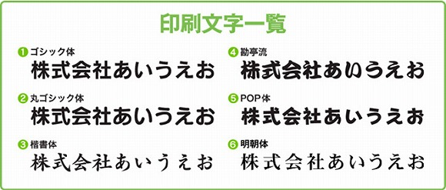

 | STEP4 ロゴマークの使用の有無を選択して下さい
 |  | 選択してください

 |  | ロゴの位置

 |  | ロゴマークの使用をご希望のお客様はイラストレーターかフォトショップにてデータをご支給下さい。
 |  | その他のデータ形式の場合、データによってはデザイン料が発生する可能性もございます。
 |  | 【例】エクセル・ワード（別途料金3000円）

 |  | ※フルカラー、濃淡、グラデーションで表現されているロゴは使用することができません。
 |  | ※画像の解像度が低く修正が難しい場合や、印刷サイズに収めると潰れてしまう複雑なロゴは
 |  | お受けできない場合がございます。
 |  | 予めご了承くださいませ。

